Blad1
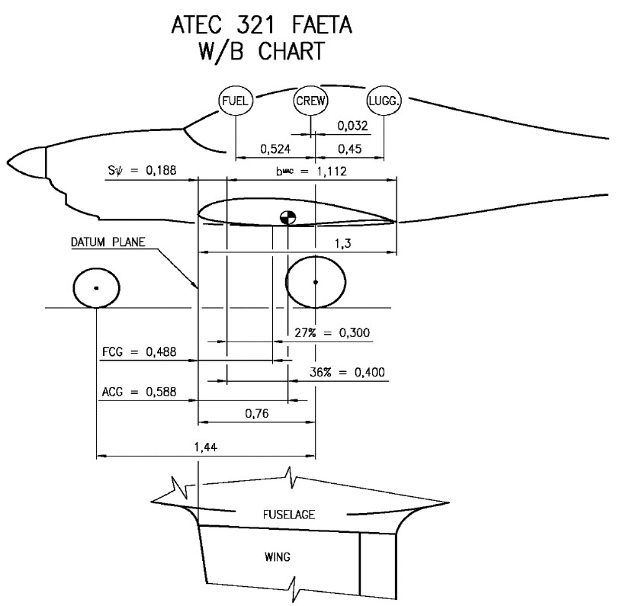
 | Zelf in te vullen waardes |  | PH-4C7

Weegpunt | Gewicht in kg | Afstand tot DP in mm | Moment in kgmm
neuswiel | 64.5 | -680 | -43860
rechter hoofdwiel | 142.5 | 760 | 108300
linker hoofdwiel | 149.0 | 760 | 113240
Let op ! inclusief 40 ltr benzine **
Totaal "leeg"gewicht PH-4C7 | 356.0 | kg totaal moment | 177680 | kgmm
Zonder 40 ltr benzine | 28.8 | -58 | -1670.4
Totaal leeg | 327.2 | kg totaal moment | 179350 | kgmm

Piloot | 90.0 | 550 | 49500
Passagier | 28.0 | 550 | 15400
Fuel (max 70 ltr unusable 0.7 ltr) | 25.2 | -58 | -1461.6
bagage | 2.0 | 1032 | 2064
totaal gewicht | 472.4 |  | 244853
Tankinhoud | 35.0 | ltr
Xt zwaarte punt vanaf voorzijde vleugel bij de romp | 518.3 | (root chord)
Xct | 29.7 | %
Xct mag liggen tussen 27-36%
** Bij de aankoop van het toestel zat er een weegbrief bij van Bert Spreeuwenberg met hierop aangegeven dat de weging
is uitgevoerd met 40 ltr brandstof in de tank. | sm Euro 95 0.72 kg/ltr |  | 472.5 kg + 5 % = 496 kg

